2019
Model: | ST 62 BBG

Odsavač par teleskopický
60 cm

Doporučená MOC (vč. DPH): |  | 2,490 Kč

Provozní vlastnosti:

Energetická třída: |  |  | C
Třída účinnosti dynamiky proudění: |  |  | D
Třída účinnosti osvětlení: |  |  | A
Třída účinnosti filtrace tuků: |  |  | C
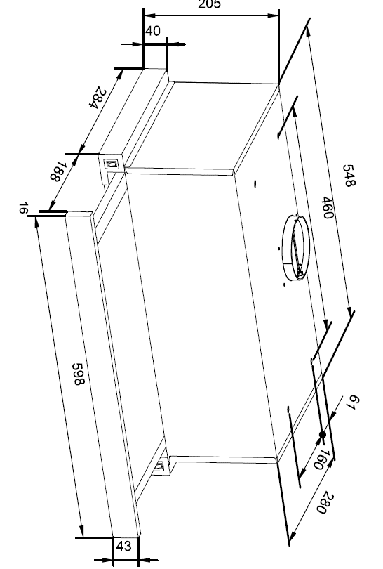
Odtah min. v běžném provozu: |  | 228 | m3/h
Odtah max. v běžném provozu: |  | 389 | m3/h

Hlučnost min. v běžném provozu: |  | 58 | dB(A)
Hlučnost max. v běžném provozu: |  | 65 | dB(A)

Funkce:

Tlačítkové ovládání výkonu
3 stupně výkonu
Osvětlení: |  | LED 1 x 4 W

 |  |  |  | Barva: | Černá

Konstrukce:

Průměr odtahu: |  |  | 120 mm | Objednací kód: |  | 1161182
Vzdálenost od plynové varné desky: |  |  | 650 mm
Vzdálenost od elektrické varné desky: |  |  | 650 mm
Počet motorů: |  |  | 1
Hliníkový tukový filtr
Možnost recirkulace
Typ uhlíkového filtru pro recirkulaci*: |  |  | KF 17154
Počet kusů potřebných k recirkulaci: |  |  | 2
Cena filtru: |  |  | 369 Kč

*není součástí balení

